7.2
ESTADÍSTICAS DE HOSPITALES. TABLAS POR COMUNIDADES AUTÓNOMAS. Año 2023

TABLA 7.2. INDICADORES DE GASTO HOSPITALES SNS. Año 2023

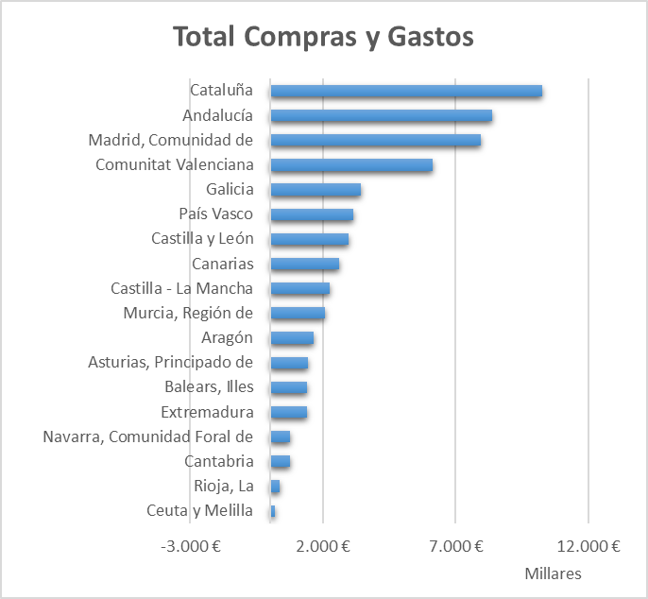
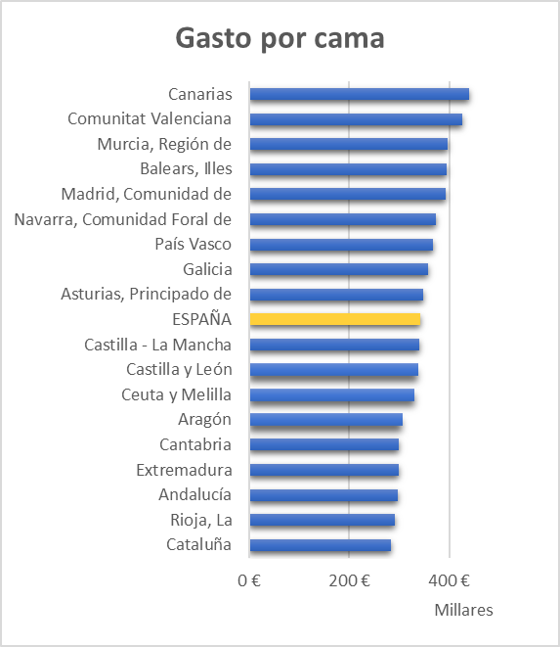
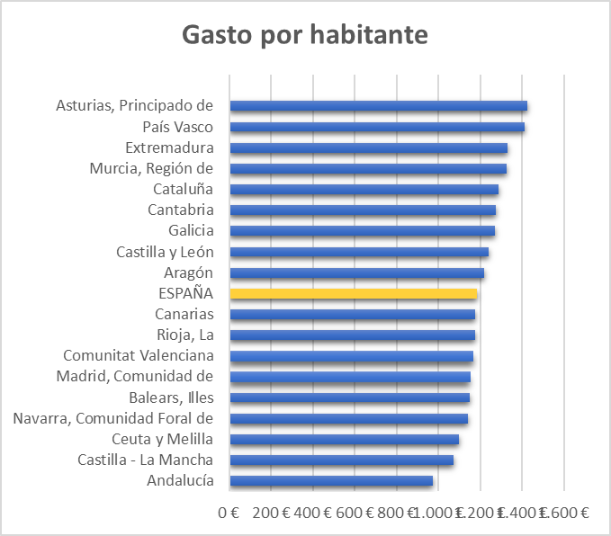

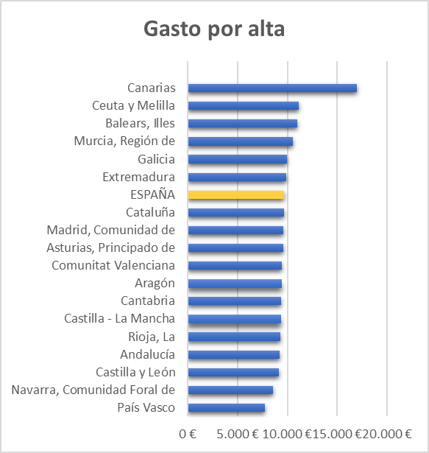
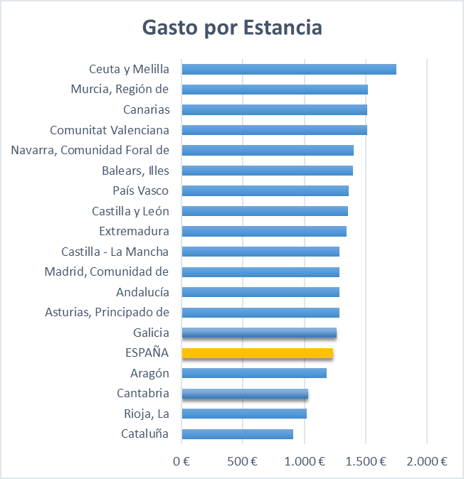

7.3
ESTADÍSTICAS DE HOSPITALES. TABLAS POR COMUNIDADES AUTÓNOMAS. Año 2023

TABLA 7.3. INDICADORES DE GASTO HOSPITALES PRIVADOS. Año 2023

